Компьютерные очки
Путь из названий разделов | Картинка для анонса (путь) | Бренд [BREND] | Артикул [CML2_ARTICLE] | Наименование элемента | Цена "Оптовые (предоплата)" | Доступное количество | URL страницы детального просмотра
КОМПЬЮТЕРНЫЕ ОЧКИ
КОМПЬЮТЕРНЫЕ ОЧКИ | 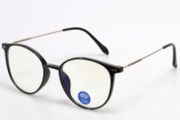 | MATSUDA | 06000617 | Очки компьютерные Matsuda 2709 c1 | 472.00 | 9 | https://opticaneva.ru/shop/kompyuternye-ochki/ochki-kompyuternye-matsuda-2709-c1/
КОМПЬЮТЕРНЫЕ ОЧКИ | 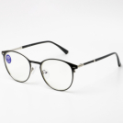 | MATSUDA | 06000631 | Очки компьютерные Matsuda MA2634 c6 | 472.00 | 4 | https://opticaneva.ru/shop/kompyuternye-ochki/ochki-kompyuternye-matsuda-ma2634-c6/
КОМПЬЮТЕРНЫЕ ОЧКИ | 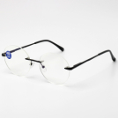 | MATSUDA | 06000632 | Очки компьютерные Matsuda MA2649 c6-1 | 472.00 | 14 | https://opticaneva.ru/shop/kompyuternye-ochki/ochki-kompyuternye-matsuda-ma2649-c6-1/
КОМПЬЮТЕРНЫЕ ОЧКИ | 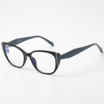 | MATSUDA | 06000638 | Очки компьютерные Matsuda MA2652 c1 | 472.00 | 18 | https://opticaneva.ru/shop/kompyuternye-ochki/ochki-kompyuternye-matsuda-ma2652-c1/
КОМПЬЮТЕРНЫЕ ОЧКИ | 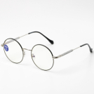 | MATSUDA | 06000633 | Очки компьютерные Matsuda MA2660 c1 | 472.00 | 6 | https://opticaneva.ru/shop/kompyuternye-ochki/ochki-kompyuternye-matsuda-ma2660-c1/
КОМПЬЮТЕРНЫЕ ОЧКИ | 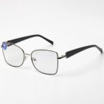 | MATSUDA | 06000634 | Очки компьютерные Matsuda MA2751 c1 | 472.00 | 15 | https://opticaneva.ru/shop/kompyuternye-ochki/ochki-kompyuternye-matsuda-ma2751-c1/
КОМПЬЮТЕРНЫЕ ОЧКИ | 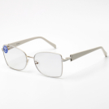 | MATSUDA | 06000635 | Очки компьютерные Matsuda MA2751 c2 | 472.00 | 10 | https://opticaneva.ru/shop/kompyuternye-ochki/ochki-kompyuternye-matsuda-ma2751-c2/
КОМПЬЮТЕРНЫЕ ОЧКИ | 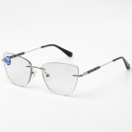 | MATSUDA | 06000636 | Очки компьютерные Matsuda MA2752 c6 | 472.00 | 3 | https://opticaneva.ru/shop/kompyuternye-ochki/ochki-kompyuternye-matsuda-ma2752-c6/
КОМПЬЮТЕРНЫЕ ОЧКИ | 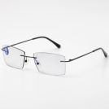 | MATSUDA | 06000637 | Очки компьютерные Matsuda MA2753 c6 | 472.00 | 13 | https://opticaneva.ru/shop/kompyuternye-ochki/ochki-kompyuternye-matsuda-ma2753-c6/
КОМПЬЮТЕРНЫЕ ОЧКИ | 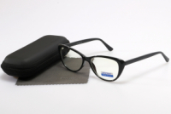 | MYSTERY | 06000612 | Очки компьютерные Mystery MY1049 c1 | 572.00 | 14 | https://opticaneva.ru/shop/kompyuternye-ochki/ochki-kompyuternye-mystery-my1049-c1/
КОМПЬЮТЕРНЫЕ ОЧКИ | 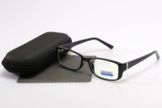 | MYSTERY | 06000611 | Очки компьютерные Mystery MY1118 c1 | 572.00 | 17 | https://opticaneva.ru/shop/kompyuternye-ochki/ochki-kompyuternye-mystery-my1118-c1/
КОМПЬЮТЕРНЫЕ ОЧКИ | 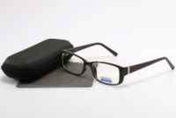 | MYSTERY | 06000610 | Очки компьютерные Mystery MY1118 c2 | 572.00 | 20 | https://opticaneva.ru/shop/kompyuternye-ochki/ochki-kompyuternye-mystery-my1118-c2/
КОМПЬЮТЕРНЫЕ ОЧКИ | 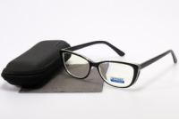 | MYSTERY | 06000600 | Очки компьютерные Mystery MY1128 c1 | 578.00 | 9 | https://opticaneva.ru/shop/kompyuternye-ochki/ochki-kompyuternye-mystery-my1128-c1/
КОМПЬЮТЕРНЫЕ ОЧКИ | 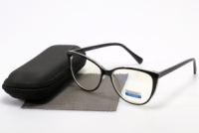 | MYSTERY | 06000599 | Очки компьютерные Mystery MY1129 c1 | 572.00 | 13 | https://opticaneva.ru/shop/kompyuternye-ochki/ochki-kompyuternye-mystery-my1129-c1/
КОМПЬЮТЕРНЫЕ ОЧКИ | 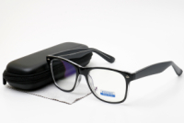 | MYSTERY | 06000624 | Очки компьютерные Mystery MY1152 с1 | 472.00 | 12 | https://opticaneva.ru/shop/kompyuternye-ochki/ochki-kompyuternye-mystery-my1152-s1/
КОМПЬЮТЕРНЫЕ ОЧКИ | 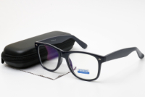 | MYSTERY | 06000625 | Очки компьютерные Mystery MY1152 с3 | 472.00 | 8 | https://opticaneva.ru/shop/kompyuternye-ochki/ochki-kompyuternye-mystery-my1152-s3/
КОМПЬЮТЕРНЫЕ ОЧКИ | 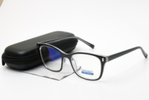 | MYSTERY | 06000622 | Очки компьютерные Mystery MY1154 с1 | 472.00 | 13 | https://opticaneva.ru/shop/kompyuternye-ochki/ochki-kompyuternye-mystery-my1154-s1/
КОМПЬЮТЕРНЫЕ ОЧКИ | 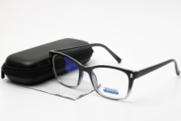 | MYSTERY | 06000623 | Очки компьютерные Mystery MY1154 с3 | 472.00 | 15 | https://opticaneva.ru/shop/kompyuternye-ochki/ochki-kompyuternye-mystery-my1154-s3/
КОМПЬЮТЕРНЫЕ ОЧКИ | 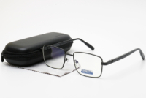 | MYSTERY | 06000629 | Очки компьютерные Mystery MY2012 H01 | 472.00 | 3 | https://opticaneva.ru/shop/kompyuternye-ochki/ochki-kompyuternye-mystery-my2012-h01/
КОМПЬЮТЕРНЫЕ ОЧКИ | 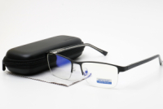 | MYSTERY | 06000627 | Очки компьютерные Mystery MY5015 H01 | 472.00 | 4 | https://opticaneva.ru/shop/kompyuternye-ochki/ochki-kompyuternye-mystery-my5015-h01/
КОМПЬЮТЕРНЫЕ ОЧКИ | 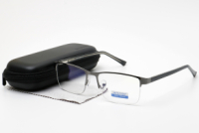 | MYSTERY | 06000626 | Очки компьютерные Mystery MY5015 Q01 | 472.00 | 5 | https://opticaneva.ru/shop/kompyuternye-ochki/ochki-kompyuternye-mystery-my5015-q01/
КОМПЬЮТЕРНЫЕ ОЧКИ | 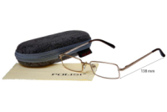 | POLISI | 06000246 | Очки компьютерные Polisi 1223 c1 | 396.00 | 34 | https://opticaneva.ru/shop/kompyuternye-ochki/ochki-kompyuternye-polisi-1223-c1/
КОМПЬЮТЕРНЫЕ ОЧКИ | 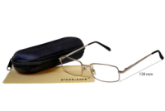 | POLISI | 06000239 | Очки компьютерные Polisi 1227 c1 | 396.00 | 2 | https://opticaneva.ru/shop/kompyuternye-ochki/ochki-kompyuternye-polisi-1227-c1/

